Noter
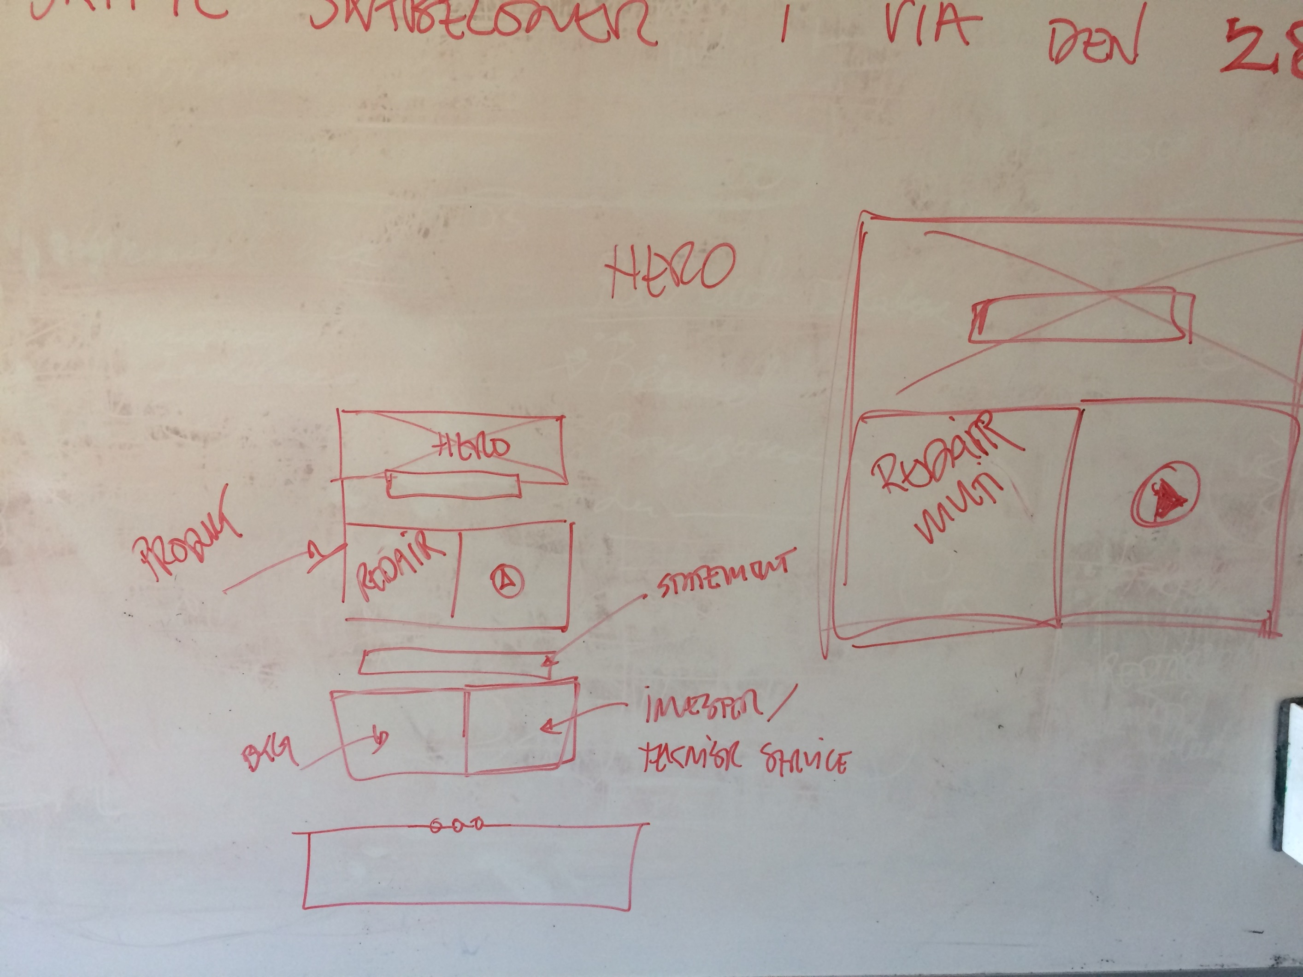
 |  | Omfang af redirects opgaven
 |  | Status pr. 22/3-2017
Land | Antal sider - Rasmus | Antal sider Live site (Siteimprove) | Antal sider EPIServer(Siteimprove) | Antal sider før Clean up
DK | 1043 | 712 | 411 | 908
SE | 796 | 508 | 247 | 564
NO | 647 | 611 | 251 | 725
I alt | 2486 | 1831 | 909 | 2197

Spørgsmål |  |  | Svar | Mangler
1 | 301? - Skal der laves redirect på rediect? |  | Nej | Link til den lille lune
2 | 404? - Skal der laves redirects på slettet sider (404?) |  | Nej | For bolig ejer
3 |  |  |  | Multisystem

Opgaver | Lande | Side | Opgaver | Hør
1 | dk, no og se | http://dk.rockwool.com/produkter/ | Mangler dansk indhold - Noget er på Dansk
2 | dk, no og se | Login til priser | Skal der lave redirects?
4 | dk | Investor på forsiden | Bør kunne linke til .com
5 | dk, no og se | Alle sider | Print funktionen laver blot en pdf | Rasmus
6 | dk | Flexibatts 34 og 32 | Link til lille lune virker - link til brochure
7 | dk, no og se | Om side | Skal linke til .com sitet for mere info

Forsiden |  | Ideer
1 | Bygningsregelment | Sæt på forsiden med den grønne kasse | http://dk.rockwool.com/produkter/vaeg/Skillevaegge/
2 | Link til sociale medier | Rette til de relevante | Brug den engelske film fra .com
3 | Ny video om firmaet | Se forsiden på .nl og corporate video | kopi fra The secrets of moderne living
4 | Investor link til DK | En kasse
5 | Multi | God brug noget fra de nuværende banner | Link til Multi
6 | Hero banner med produkter

